Sheet1
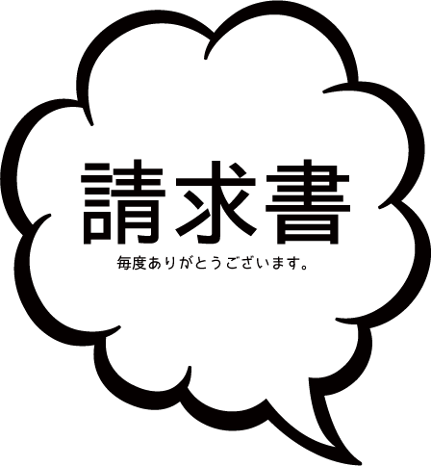
 |  |  |  |  |  |  | 請求日
 |  |  |  |  |  |  | 請求番号

 |  |  |  | 〒000-0000
 |  |  |  | 東京都渋谷区大須1-3-13

 |  |  |  | サンプル株式会社 様

 |  |  |  | ミソカインボイス株式会社
 |  |  |  | 〒000-0000
 |  |  |  | 東京都渋谷区大須1-3-13 原ビル1F
 |  |  |  | TEL 03-0000-0001
 |  |  |  | office@example.com
ご請求金額
ご請求金額 |  | ￥213,840 |  | お振込先
 |  |  |  | 日本ジャパン銀行 丸の内支店 普通口座 0123456 ミソカインボイス（カ

日付・番号 | 品名・品番 |  | 数量 |  | 単位 | 単価 |  | 小計
2014-01-01 | 建築資材一式 |  | 1 |  | 一式 | ￥198,000 |  | ￥198,000
 |  |  |  |  |  |  |  | ￥0
 |  |  |  |  |  |  |  | ￥0
 |  |  |  |  |  |  |  | ￥0
 |  |  |  |  |  |  |  | ￥0
 |  |  |  |  |  |  |  | ￥0
 |  |  |  |  |  |  |  | ￥0
 |  |  |  |  |  |  |  | ￥0
 |  |  |  |  |  |  |  | ￥0
 |  |  |  |  |  |  |  | ￥0
 |  |  |  |  |  |  |  | ￥0
 |  |  |  |  |  |  |  | ￥0
 |  |  |  |  |  |  |  | ￥0
 | 小計 |  |  |  |  |  |  | ￥198,000
 | 消費税 |  |  |  |  |  |  | ￥15,840

備考

 |  |  |  |  |  |  |  |  | (c) 2015 Misoca All Rights Reserved

